OM
"Beregn din egen bonus"

1. Legg inn forventet kontraktsverdi i arket for Inndata
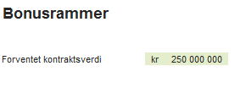

2. Legg inn målplanen din, også i arket for Inndata
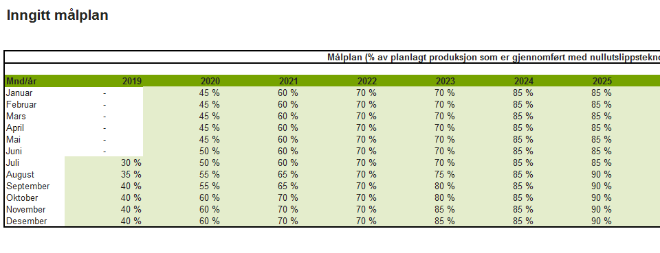

Du kan legge inn noe i de lysegrønne feltene.

3. Gå inn i arket beregninger og velg hvilket alternativ du vil ha beregninger på
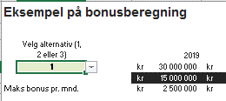

Hva som ligger i de ulike alternativene står omtalt i notatet.

4. Gjør justeringer i resultatoversikten for å se hva bonusutbetalingene kan bli.
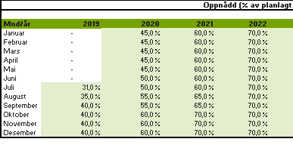

Du kan legge inn endringer i de lysegrønne feltene.

5. Resultatene vises i tabellen:

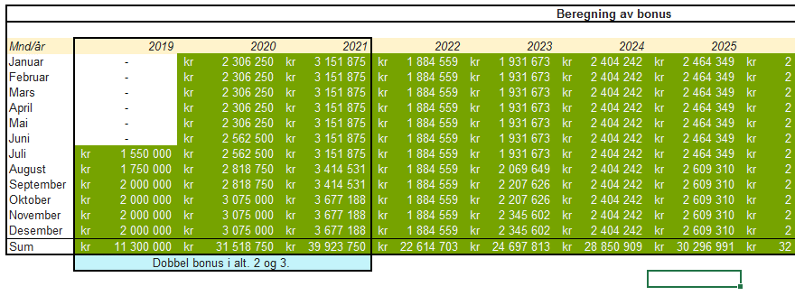

MERK: Dette excel-arket krever MS Excel 2013 eller nyere for å fungere korrekt.

